Sheet1
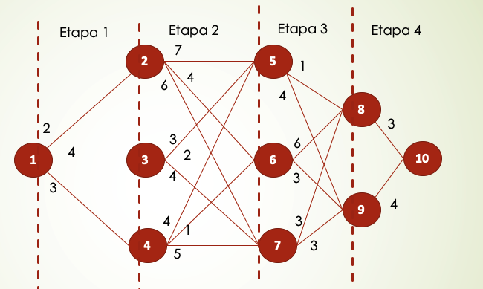
ETAPA 4 |  | Información que retorna
Nodo Origen / Nodo destinos | 10 | ValorOptimo | NodoOptimo
8 | 3 | 3 | 10
9 | 4 | 4 | 10

ETAPA 3 | El valor dentro de la celda es = ValorActual + ValorOptimoEtapa4
N Origen / N Destino | 8 | 9 | ValorOptimo | NodoOptimo
5 | 1 + 3 = 4 | 4 + 4 =8 | 4 | 8
6 | 6 + 3 = 9 | 3 + 4 = 7 | 7 | 9
7 | 3 + 3 = 6 | 3 + 4 = 7 | 6 | 8

ETAPA 2 | El valor dentro de la celda es = ValorActual + ValorOptimoEtapa3
N Origen / N Destino | 5 | 6 | 7 | ValorOptimo | NodoOptimo
2 | 7 + 4 = 11 | 4 + 7 = 11 | 6 + 6 = 12 | 11 | 5 ó 6
3 | 3 + 4 = 7 | 2 + 7 = 9 | 4 + 6 = 10 | 7 | 5 | CAMINOS
4 | 4 + 4 = 8 | 1 + 7 = 8 | 5 + 6 = 11 | 8 | 5 ó 6 | 1 | 3 | 5 | 8 | 10 | 4+3+1+3=11
 |  |  |  |  |  | 1 | 4 | 5 | 8 | 10 | 3+4+1+3=11
ETAPA 1 | El valor dentro de la celda es = ValorActual + ValorOptimoEtapa2 |  |  |  |  | 1 | 4 | 6 | 9 | 10 | 3+1+3+4=11
N Origen / N Destino | 2 | 3 | 4 | ValorOptimo | NodoOptimo
1 | 2 + 11 = 13 | 4 + 7 = 11 | 3 + 8 = 11 | 11 | 3 ó 4

